Баланс_2015_2017
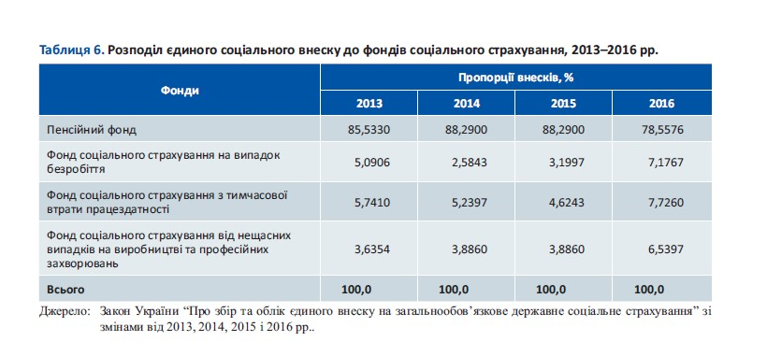
Фінансові витрати для виконання зобов'язань держави, органів місцевого самоврядування, фондів на виплати соц.допомоги, та надання інших послуг. |  |  |  |  |  | Надходження до державного та місцевих бюджетів і соціальних фондів від податків, зборів, інших платежів та запозичень

 | Найменування згідно з класифікацією доходів бюджету | 2015 рік | 2016 рік | 2017 рік |  |  | Найменування згідно з класифікацією доходів бюджету | 2015 рік | 2016 рік | 2017 рік
1 | Курс грн/ дол. США | 21.8447 | 25.5513 | 26.5966 | 0 | 1 | Курс грн/ дол. США | 21.8447 | 25.5513 | 26.5966
2 | Валовий внутрішній продукт | 1,988,544,000 | 2,385,367,000 | 2,983,882,000 | 1 | 2 | Валовий внутрішній продукт | 1,988,544,000 | 2,385,367,000 | 2,983,882,000
3 | Напрямки перерозподілу всього | 992,407,534 | 1,079,783,738 | 1,331,877,832 | 2 | 3 | Всього надходжень | 1,283,596,083 | 1,506,037,150 | 1,893,824,038
4 | Соціальна підтримка без місцевого бюджету всього | 295,498,706 | 282,133,880 | 286,921,319 | 3 | 4 | Надходження Державного бюджету України | 582,813,236 | 688,206,870 | 843,194,855
4.1 | у т.ч. соціальна підтримка через Мінсоцполитики | 9,663,617 | 8,150,432 | 10,033,589 | 4 | 4.1 | Запозичення для фінансування дефіциту Державного бюджету України | 45,167,500 | 70,262,100 | 47,882,100
4.2 | у т.ч. Пенсійний фонд України виплата пенсій | 264,767,814 | 255,801,103 | 292,369,838 | 5 | 4.2 | Доходи Державного бюджету України | 534,694,812 | 616,283,220 | 793,441,851
4.3 | у т.ч Фонду страхування на випадок безробіття | 5,743,000 | 8,374,803 | 9,912,371 | 6 | 4.2.1 | у т.ч. податкові надходження Державного бюджету України | 409,417,539 | 503,879,433 | 627,153,686
4.4. | у т.ч. Фонду соціального страхування | 15,324,275 | 16,733,135 | 16,753,084 | 7 | 4.2.2 | у т.ч. неподаткові надходження Державного бюджету України | 120,006,485 | 103,643,682 | 128,579,091
4.5 | Видатки місцевих бюджетів | 294,460,228 | 366,143,120 | 502,098,307 | 8 | 4.2.3 | у т.ч. доходи від операцій з капіталом | 171,403 | 191,464 | 286,899
5 | Безпека | 96,369,654 | 122,111,395 | 147,753,606 | 9 | 4.2.4 | у т.ч. офіційні трансферти, що передаються до державного бюджету з місцевих бюджетів | 3,144,048 | 4,171,581 | 5,967,703
6 | Інфраструктура | 32,832,725 | 21,407,189 | 35,170,328 | 10 | 4.2.5 | у т.ч. офіційні трансферти, від урядів зарубіжних країн та міжнародних організацій | 1,800,320 | 4,109,358 | 1,607,365
7 | Освіта | 80,945,853 | 79,634,968 | 93,779,849 | 11 | 4.2.6 | у т.ч. цільові фонди ( Фонд соціального захисту інвалідів) | 155,017 | 287,702 | 29,847,107
8 | Відсотки по державному боргу | 84,505,352 | 95,794,186 | 110,456,101 | 12 | 4.3. | Сальдо кредитів Державного бюджету України | 2,950,924 | 1,661,550 | 1,870,905
9 | Галузева підтримка | 7,260,587 | 7,384,853 | 15,221,033 | 13 | 5 | Надходження до місцевих бюджетів України | 294,460,228 | 366,143,120 | 502,098,307
10 | Державне управління | 22,432,760 | 19,841,473 | 28,856,743 | 14 | 5.1 | у т.ч. розрахунковий обсяг доходів місцевих бюджетів, | 120,480,230 | 170,747,846 | 229,495,360
11 | Фінанси | 6,297,373 | 11,468,041 | 13,067,891 | 15 | 5.2 | у т.ч. кошти місцевих бюджетів, що передаються до державного бюджету | -3,144,048 | -4,171,581 | -5,967,703
12 | Судова влада | 11,826,896 | 14,079,738 | 19,301,235 | 16 | 5.3 | у т.ч. додаткові дотації з державного бюджету місцевим бюджетам | 7,276,878 | 6,836,580 | 21,998,513
13 | Охорона здоров'я | 57,317,159 | 57,017,049 | 74,793,027 | 17 | 5.4 | у т.ч. субвенції державного бюджету місцевим бюджетам | 166,703,120 | 188,558,694 | 250,604,434
14 | Культура | 2,660,242 | 2,767,847 | 4,458,393 | 18 | 6 | Надходження Пенсійного фонду України | 264,767,814 | 255,801,103 | 292,369,838
15 |  |  |  |  | 19 | 6.1 | у т.ч. за рахунок власних надходжень Пенсійного фонду України | 169,873,913 | 111,706,565 | 158,910,142
 |  |  |  |  | 20 | 6.2 | у т.ч. за рахунок коштів Державного бюджету України виплату пенсій, надбавок та підвищень до пенсій, призначених за різними пенсійними програмами | 63,052,285 | 142,586,227 | 133,458,626
 |  |  |  |  | 21 | 6.3 | у т.ч. за рахунок коштів Державного бюджету України Покриття дефіциту коштів Пенсійного фонду України для виплати пенсій | 31,759,267 | 0 | 0
 |  |  |  |  | 22 | 6.4 | у т.ч. за рахунок коштів Фонду загальнообов’язкового державного соціального страхування на випадок безробіття | 75,051 | 1,506,693 | 13
 |  |  |  |  | 23 | 6.5 | у т.ч. за рахунок коштів Фонду соціального страхування від нещасних випадків на виробництві та професійних захворювань | 7,299 | 1,619 | 1,051
 |  |  |  |  | 24 | 7 | Надходження Фонду загальнообов’язкового державного соціального страхування України на випадок безробіття | 5,743,000 | 8,374,803 | 9,912,371
 |  |  |  |  | 25 | 7.1 | у т.ч. страхові внески | 5,704,000 | 8,333,822 | 9,849,576
 |  |  |  |  | 26 | 7.2 | у т.ч. кошти Державного бюджету | 10 | 259 | 182
 |  |  |  |  | 27 | 7.3 | у т.ч. інші | 62,700 | 40,723 | 62,612
 |  |  |  |  | 28 | 7.4 | у т.ч. відшкодування Пенсійному фонду витрат, пов’язаних із достроковим виходом працівників на пенсію | -55,400 | -10,449 | -20
 |  |  |  |  | 29 | 8 | Надходження Фонду соціального страхування* | 15,324,275 | 16,733,135 | 16,753,084
 |  |  |  |  | 30 | 8.1 | у т.ч. Страхові внески страхувальників та застрахованих осіб** | 15,171,032 | 16,565,803 | 16,658,934
 |  |  |  |  | 31 | 8.2 | Суми фінансових санкцій, застосованих відповідно до закону до підприємств, установ, організацій та фізичних осіб - підприємців за порушення встановленого порядку сплати страхових внесків та використання коштів Фонду, штрафів за недотримання законодавства про соціальне страхування, а також суми адміністративних штрафів, накладених відповідно до закону на посадових осіб та громадян за такі порушення |  |  | 11,136
 |  |  |  |  | 32 | 8.3 | Суми не прийнятих до зарахування витрат страхувальника за соціальним страхуванням |  |  | 26,363
 |  |  |  |  | 33 | 8.3 | Доходи від розміщення тимчасово вільних коштів, у тому числі резерву коштів Фонду |  |  | 424
 |  |  |  |  | 34 | 8.3 | Капіталізовані платежі, що надійшли у випадках ліквідації страхувальників |  |  | 14,989
 |  |  |  |  | 35 | 8.3 | Доходи від реалізації майна, придбаного за рахунок коштів Фонду
 |  |  |  |  | 36 | 8.3 | Добровільні внески та інші надходження відповідно до закону, в тому числі |  |  | 41,239
 |  |  |  |  | 37 | 8.3 | надходження з державного бюджету на виплату допомоги в пільгових розмірах громадянам, які постраждали внаслідок Чорнобильської катастрофи |  |  | 32,776
 |  |  |  |  | 38 |  | *) значення за 2015,2016 рік розрахункові
 |  |  |  |  |  |  | **) значення за 2015,2016 рік розрахункові згідно з розподілу єдиного соціального внеску до фондів: у 2015р. Соцфонд на випадок безробіття складав 3,1997%, у 2016 - 7,1767%

